Sheet1
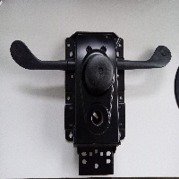
BAĞLAYICI TARİFE BİLGİSİ DETAY BİLGİSİ
 | BTB Numarasi: | TR160000230024
 | Gtip No: | 940199900000
 | Ge?erlilik Bsg.Tarihi: | 07/06/2023
 | Siniflandirmanin Gerek?esi:
 | Tarifenin Yorumu ile İlgili Genel Kurallar (1) ve (6), Türk Gümrük Tarife Cetveli ve İzahnamesi 9401 Tarife Pozisyonu Açıklama Notları
 | Esyanin Tanimi:
 | Arkalık oturakta 2:1 oranında senkronize salınım hareketi, 5 farklı pozisyonda mekanizmayı kitleme imkânı, kilit açıldığında sırtlığın, oturana çarpmasını engelleyen anti şok özelliği, kademesiz ayarlana bilir anti şok özelliği içeren koltuk mekanizmasıdır.

